Sheet2
所属模块（*） | 需求编号 | 需求名称 | 用例标题（*） | 前置条件 | 步骤 | 预期 | 关键词 | 优先级 | 用例类型（*） | 适用阶段（*） | 用例状态 | 附件1 | 附件2
运营管理-自定义工单待办箱 | 1552 | 工单信息系统优化 | 测试‘自动配置打分’ 和‘查询、增加、删除、导出、重置’ | Chrome75.0.3770.100（正式版本） （64 位） http://101.227.248.101:8989/layout/index.xhtml 权限设置账号：HUN sa888888（湖南管理员-省份-维护中心） 测试账号：HUN sa888888 | 1.登录运维监控系统，点击运营管理，选择智能调度，点击进入自定义工单待办箱 2.点击自定义工单待办箱，选择机构公司（湖南分公司），点击确定，点击增加按钮，进入自动打分配置，选择工单模版，选择工单类型并确定，选择周期打分时间（3天/15天/30天），点击保存后点击查询 3.点击自动打分配置，选择打分周期查询后选择工单类型点击删除 4.添加机构，工单类型，打分周期，查询完毕后点击重置 5.选择机构、工单类型点击导出数据，跳出弹窗，导出数据/取消导出 | 1.跳转自定义工单待办箱 2.查询自动打分配置打分周期增添加结果一致 3.工单类型删除成功 4.输入数据清空 5.导出数据与查询数据记录一致，取消则关闭导出数据弹窗 | 机构：湖南分公司 工单类型：工单质检/外市单维修 周期：3天/15天/30天/人工打分 | 中 | 功能业务测试 | 系统测试 回归测试 上线当晚测试 | NEW | 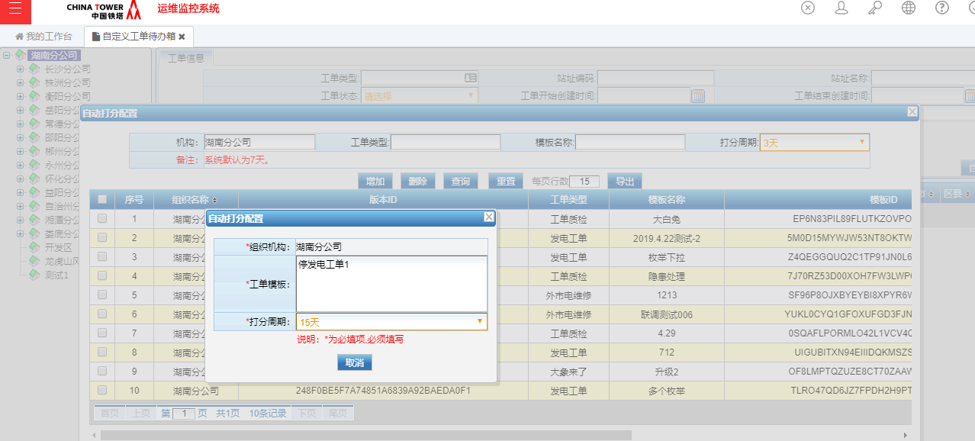
 |  |  | 测试地市区域经理操作权限 | Chrome75.0.3770.100（正式版本） （64 位） http://101.227.248.101:8989/layout/index.xhtml 登录测试账号：GZ003 sa888888 （地市区域经理） | 1.登录运维监控系统，点击运营管理，选择智能调度，点击进入自定义工单待办箱 2.点击自定义工单待办箱，选择机构公司（湖南分公司）点击查询，查看工单类型，点击增加 3.点击自动打分配置，选择打分周期查询后选择工单类型点击删除 4.添加机构，工单类型，打分周期，查询完毕后点击重置 5.选择机构、工单类型点击导出数据，跳出弹窗，导出数据/取消导出 | 1.跳转自定义工单待办箱 2.增加失败给出提示：“亲爱的，还存在些问题，小塔无法帮您操作... 该功能目前暂定为省分维护中心操作！’ 3.删除失败给出提示：‘亲爱的，还存在些问题，小塔无法帮您操作... 该功能目前暂定为省分维护中心操作’ 4.输入数据清空 5.导出数据与查询数据记录一致，取消则关闭导出数据弹窗 | 机构：湖南分公司 工单类型：工单质检/外市单维修 周期：3天/15天/30天/人工打分 | 中 | 功能业务测试 | 系统测试 回归测试 上线当晚测试 | NEW | 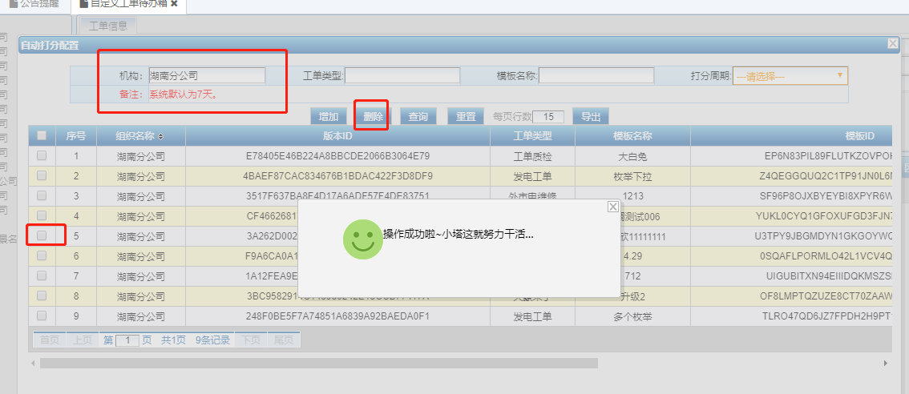
运营管理-日常修理 | 1553 | 修理单方案审核配置 | 修理单方案审核配置新增、 删除、查询、重置操作 | Chrome75.0.3770.100（正式版本） （64 位） http://101.227.248.101:8989/layout/index.xhtml 账号：GZ003 sa888888 | 1.登录运维监控系统，点击运营管理日常修理进入修理单方案审核配置，输入城市名称，点击查询按钮 2.输入城市名称后点击重置 3.输入城市名称、审核类型、金额 4.点击审核人选择，点击增加所属组织，选择所属组织下的xx分公司，点击确定后关闭 审核人选择，选择勾选要删除的所属组织点击删除后关闭 5.点击删除按钮，选择确定删除或取消操作 | 1.查询到该城市下的所有资源信息：城市名称、审核类型、金额上限、审核人、审核人选择 2.清空输入操作 3.必填项未添加给出提示： 亲爱的，还存在些问题，小塔无法帮您操作... 审核类型 是必填项。金额是必填项。 4.审核人增加审核人完成，点击删除组织名称后确定、取消 关闭 5.删除：确定删除后删除成功 取消删除后，数据保留 | 金额上限：-100.59 金额超长：99999999999 | 中 | 功能业务测试 | 系统测试 回归测试 上线当晚测试 | POSTPONE |  | 